EXW
 TABELA EXPORTAÇÃO - MOVELSUL 2026
MODELO |  | COMP. MONTADO | PROF. MONTADO | ALTURA MONTADO | COMPOSIÇÃO | LINHA | VALOR EM REAIS (UND) | VALOR EM EXW (DÓLAR) (UND)
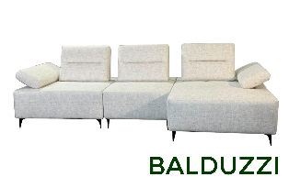 | BALDUZZI | 1 LUGAR COM BRAÇO 1,08m | 1.14 | 0.90 | MÓDULO - 1 LUGAR COMBRAÇO - Assento s/bç: 0,75m | TC-10 | R$ 1,395.00 | US$288.82
 |  |  |  |  |  | TC-12 | R$ 1,361.00 | US$281.78
 |  |  |  |  |  | TC-13 | R$ 1,415.00 | US$292.96
 |  |  |  |  |  | TC-14 | R$ 1,440.00 | US$298.14
 |  |  |  |  |  | TC-16 | R$ 1,495.00 | US$309.52
 |  | 1 LUGAR COM BRAÇO 1,18m | 1.14 | 0.90 | MÓDULO - 1 LUGAR COMBRAÇO - Assento s/bç: 0,85m | TC-10 | R$ 1,455.00 | US$301.24
 |  |  |  |  |  | TC-12 | R$ 1,415.00 | US$292.96
 |  |  |  |  |  | TC-13 | R$ 1,475.00 | US$305.38
 |  |  |  |  |  | TC-14 | R$ 1,505.00 | US$311.59
 |  |  |  |  |  | TC-16 | R$ 1,565.00 | US$324.02
 |  | 1 LUGAR COM BRAÇO 1,28m | 1.14 | 0.90 | MÓDULO - 1 LUGAR COMBRAÇO - Assento s/bç: 0,95m | TC-10 | R$ 1,505.00 | US$311.59
 |  |  |  |  |  | TC-12 | R$ 1,470.00 | US$304.35
 |  |  |  |  |  | TC-13 | R$ 1,530.00 | US$316.77
 |  |  |  |  |  | TC-14 | R$ 1,560.00 | US$322.98
 |  |  |  |  |  | TC-16 | R$ 1,620.00 | US$335.40
 |  | 1 LUGAR SEM BRAÇO 0,75m | 1.14 | 0.90 | MÓDULO - 1 LUGAR SEMBRAÇO - Assento s/bç: 0,75m | TC-10 | R$ 1,230.00 | US$254.66
 |  |  |  |  |  | TC-12 | R$ 1,205.00 | US$249.48
 |  |  |  |  |  | TC-13 | R$ 1,250.00 | US$258.80
 |  |  |  |  |  | TC-14 | R$ 1,265.00 | US$261.90
 |  |  |  |  |  | TC-16 | R$ 1,305.00 | US$270.19
 |  | 1 LUGAR SEM BRAÇO 0,85m | 1.14 | 0.90 | MÓDULO - 1 LUGAR SEMBRAÇO - Assento s/bç: 0,85m | TC-10 | R$ 1,285.00 | US$266.05
 |  |  |  |  |  | TC-12 | R$ 1,255.00 | US$259.83
 |  |  |  |  |  | TC-13 | R$ 1,299.00 | US$268.94
 |  |  |  |  |  | TC-14 | R$ 1,320.00 | US$273.29
 |  |  |  |  |  | TC-16 | R$ 1,365.00 | US$282.61
 |  | 1 LUGAR SEM BRAÇO 0,95m | 1.14 | 0.90 | MÓDULO - 1 LUGAR SEMBRAÇO - Assento s/bç: 0,95m | TC-10 | R$ 1,340.00 | US$277.43
 |  |  |  |  |  | TC-12 | R$ 1,310.00 | US$271.22
 |  |  |  |  |  | TC-13 | R$ 1,360.00 | US$281.57
 |  |  |  |  |  | TC-14 | R$ 1,380.00 | US$285.71
 |  |  |  |  |  | TC-16 | R$ 1,430.00 | US$296.07
 |  | CHAISE 1,08m | 1.59 | 0.90 | MÓDULO CHAISE - Assento s/bç: 0,75m | TC-10 | R$ 1,550.00 | US$320.91
 |  |  |  |  |  | TC-12 | R$ 1,510.00 | US$312.63
 |  |  |  |  |  | TC-13 | R$ 1,570.00 | US$325.05
 |  |  |  |  |  | TC-14 | R$ 1,599.00 | US$331.06
 |  |  |  |  |  | TC-16 | R$ 1,670.00 | US$345.76
 |  | CHAISE 1,18m | 1.59 | 0.90 | MÓDULO CHAISE - Assento s/bç: 0,85m | TC-10 | R$ 1,610.00 | US$333.33
 |  |  |  |  |  | TC-12 | R$ 1,570.00 | US$325.05
 |  |  |  |  |  | TC-13 | R$ 1,640.00 | US$339.54
 |  |  |  |  |  | TC-14 | R$ 1,670.00 | US$345.76
 |  |  |  |  |  | TC-16 | R$ 1,730.00 | US$358.18
 |  | CHAISE 1,28m | 1.59 | 0.90 | MÓDULO CHAISE - Assento s/bç: 0,95m | TC-10 | R$ 1,675.00 | US$346.79
 |  |  |  |  |  | TC-12 | R$ 1,630.00 | US$337.47
 |  |  |  |  |  | TC-13 | R$ 1,700.00 | US$351.97
 |  |  |  |  |  | TC-14 | R$ 1,735.00 | US$359.21
 |  |  |  |  |  | TC-16 | R$ 1,800.00 | US$372.67
 |  | PUFF 1,14m | 1.14 | 0.45 | PUFF | TC-10 | R$ 750.00 | US$155.28
 |  |  |  |  |  | TC-12 | R$ 730.00 | US$151.14
 |  |  |  |  |  | TC-13 | R$ 760.00 | US$157.35
 |  |  |  |  |  | TC-14 | R$ 780.00 | US$161.49
 |  |  |  |  |  | TC-16 | R$ 800.00 | US$165.63
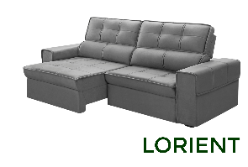 | LORIENT | 2.10 | F:1,13 A:1,60 | 1.06 | PEÇA ÚNICA - 2 ASSENTOS | TC-10 | R$ 1,651.00 | US$341.82
 |  |  |  |  |  | TC-12 | R$ 1,547.00 | US$320.29
 |  |  |  |  |  | TC-13 | R$ 1,719.00 | US$355.90
 |  |  |  |  |  | TC-14 | R$ 1,812.00 | US$375.16
 |  |  |  |  |  | TC-16 | R$ 1,885.00 | US$390.27
 |  | 2.30 | F:1,13 A:1,60 | 1.06 | PEÇA ÚNICA - 2 ASSENTOS | TC-10 | R$ 1,766.00 | US$365.63
 |  |  |  |  |  | TC-12 | R$ 1,662.00 | US$344.10
 |  |  |  |  |  | TC-13 | R$ 1,833.00 | US$379.50
 |  |  |  |  |  | TC-14 | R$ 1,926.00 | US$398.76
 |  |  |  |  |  | TC-16 | R$ 2,005.00 | US$415.11
 |  | 2.50 | F:1,13 A:1,60 | 1.06 | PEÇA ÚNICA - 2 ASSENTOS | TC-10 | R$ 1,914.00 | US$396.27
 |  |  |  |  |  | TC-12 | R$ 1,788.00 | US$370.19
 |  |  |  |  |  | TC-13 | R$ 1,983.00 | US$410.56
 |  |  |  |  |  | TC-14 | R$ 2,087.00 | US$432.09
 |  |  |  |  |  | TC-16 | R$ 2,170.00 | US$449.28
 |  | 2.50 | F:1,13 A:1,60 | 1.06 | BIPARTIDO - 2 ASSENTOS | TC-10 | R$ 2,051.00 | US$424.64
 |  |  |  |  |  | TC-12 | R$ 1,926.00 | US$398.76
 |  |  |  |  |  | TC-13 | R$ 2,131.00 | US$441.20
 |  |  |  |  |  | TC-14 | R$ 2,235.00 | US$462.73
 |  |  |  |  |  | TC-16 | R$ 2,325.00 | US$481.37
 |  | 2.80 | F:1,13 A:1,60 | 1.06 | BIPARTIDO - 2 ASSENTOS | TC-10 | R$ 2,326.00 | US$481.57
 |  |  |  |  |  | TC-12 | R$ 2,190.00 | US$453.42
 |  |  |  |  |  | TC-13 | R$ 2,418.00 | US$500.62
 |  |  |  |  |  | TC-14 | R$ 2,533.00 | US$524.43
 |  |  |  |  |  | TC-16 | R$ 2,635.00 | US$545.55
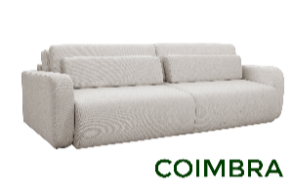 COIMBRA | COIMBRA | 1.90 | F: 1,13 A: 1,58 | 0.88 | BIPARTIDO - 2 ASSENTOS | TC-10 | R$ 1,980.00 | US$409.94
 |  |  |  |  |  | TC-12 | R$ 2,070.00 | US$428.57
 |  |  |  |  |  | TC-13 | R$ 2,220.00 | US$459.63
 |  |  |  |  |  | TC-14 / ST | R$ 2,290.00 | US$474.12
 |  |  |  |  |  | TC-16 | R$ 2,410.00 | US$498.96
 |  |  |  |  |  | TC-18 | R$ 2,690.00 | US$556.94
 |  | 2.10 | F: 1,13 A: 1,58 | 0.88 | BIPARTIDO - 2 ASSENTOS | TC-10 | R$ 2,280.00 | US$472.05
 |  |  |  |  |  | TC-12 | R$ 2,190.00 | US$453.42
 |  |  |  |  |  | TC-13 | R$ 2,340.00 | US$484.47
 |  |  |  |  |  | TC-14 / ST | R$ 2,420.00 | US$501.04
 |  |  |  |  |  | TC-16 | R$ 2,550.00 | US$527.95
 |  |  |  |  |  | TC-18 | R$ 2,840.00 | US$587.99
 |  | 2.30 | F: 1,13 A: 1,58 | 0.88 | BIPARTIDO - 2 ASSENTOS | TC-10 | R$ 2,430.00 | US$503.11
 |  |  |  |  |  | TC-12 | R$ 2,330.00 | US$482.40
 |  |  |  |  |  | TC-13 | R$ 2,498.00 | US$517.18
 |  |  |  |  |  | TC-14 / ST | R$ 2,580.00 | US$534.16
 |  |  |  |  |  | TC-16 | R$ 2,720.00 | US$563.15
 |  |  |  |  |  | TC-18 | R$ 3,020.00 | US$625.26
 |  | 2.50 | F: 1,13 A: 1,58 | 0.88 | BIPARTIDO - 2 ASSENTOS | TC-10 | R$ 2,580.00 | US$534.16
 |  |  |  |  |  | TC-12 | R$ 2,460.00 | US$509.32
 |  |  |  |  |  | TC-13 | R$ 2,650.00 | US$548.65
 |  |  |  |  |  | TC-14 / ST | R$ 2,730.00 | US$565.22
 |  |  |  |  |  | TC-16 | R$ 2,880.00 | US$596.27
 |  |  |  |  |  | TC-18 | R$ 3,220.00 | US$666.67
 |  | 2.70 | F: 1,13 A: 1,58 | 0.88 | BIPARTIDO - 2 ASSENTOS | TC-10 | R$ 2,720.00 | US$563.15
 |  |  |  |  |  | TC-12 | R$ 2,598.00 | US$537.89
 |  |  |  |  |  | TC-13 | R$ 2,790.00 | US$577.64
 |  |  |  |  |  | TC-14 / ST | R$ 2,880.00 | US$596.27
 |  |  |  |  |  | TC-16 | R$ 3,040.00 | US$629.40
 |  |  |  |  |  | TC-18 | R$ 3,390.00 | US$701.86
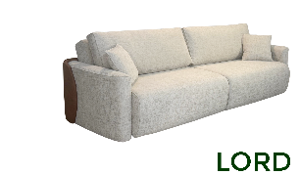 LORD | LORD | 2.00 | F: 1,12 A: 1,55 | 0.93 | BIPARTIDO - 2 ASSENTOS | TC-10 | R$ 4,205.00 | US$870.60
 |  |  |  |  |  | TC-12 | R$ 4,100.00 | US$848.86
 |  |  |  |  |  | TC-13 | R$ 4,270.00 | US$884.06
 |  |  |  |  |  | TC-14 | R$ 4,350.00 | US$900.62
 |  |  |  |  |  | TC-16 | R$ 4,520.00 | US$935.82
 |  | 2.20 | F: 1,12 A: 1,55 | 0.93 | BIPARTIDO - 2 ASSENTOS | TC-10 | R$ 4,350.00 | US$900.62
 |  |  |  |  |  | TC-12 | R$ 4,240.00 | US$877.85
 |  |  |  |  |  | TC-13 | R$ 4,420.00 | US$915.11
 |  |  |  |  |  | TC-14 | R$ 4,500.00 | US$931.68
 |  |  |  |  |  | TC-16 | R$ 4,680.00 | US$968.94
 |  | 2.40 | F: 1,12 A: 1,55 | 0.93 | BIPARTIDO - 2 ASSENTOS | TC-10 | R$ 4,540.00 | US$939.96
 |  |  |  |  |  | TC-12 | R$ 4,420.00 | US$915.11
 |  |  |  |  |  | TC-13 | R$ 4,610.00 | US$954.45
 |  |  |  |  |  | TC-14 | R$ 4,700.00 | US$973.08
 |  |  |  |  |  | TC-16 | R$ 4,880.00 | US$1,010.35
 |  | 2.60 | F: 1,12 A: 1,55 | 0.93 | BIPARTIDO - 2 ASSENTOS | TC-10 | R$ 4,700.00 | US$973.08
 |  |  |  |  |  | TC-12 | R$ 4,580.00 | US$948.24
 |  |  |  |  |  | TC-13 | R$ 4,780.00 | US$989.65
 |  |  |  |  |  | TC-14 | R$ 4,870.00 | US$1,008.28
 |  |  |  |  |  | TC-16 | R$ 5,060.00 | US$1,047.62
 |  | 2.80 | F: 1,12 A: 1,55 | 0.93 | BIPARTIDO - 2 ASSENTOS | TC-10 | R$ 4,880.00 | US$1,010.35
 |  |  |  |  |  | TC-12 | R$ 4,750.00 | US$983.44
 |  |  |  |  |  | TC-13 | R$ 4,960.00 | US$1,026.92
 |  |  |  |  |  | TC-14 | R$ 5,050.00 | US$1,045.55
 |  |  |  |  |  | TC-16 | R$ 5,260.00 | US$1,089.03
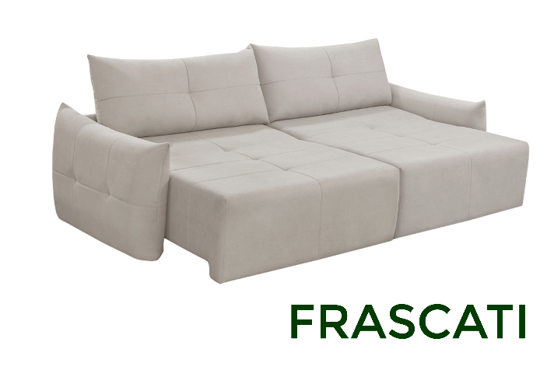 | FRASCATI | 2.20 | F: 1,12 A: 1,55 | 0.93 | BIPARTIDO - 2 ASSENTOS | TC-10 | R$ 2,310.00 | US$478.26
 |  |  |  |  |  | TC-12 | R$ 2,210.00 | US$457.56
 |  |  |  |  |  | TC-13 | R$ 2,370.00 | US$490.68
 |  |  |  |  |  | TC-14 | R$ 2,450.00 | US$507.25
 |  |  |  |  |  | TC-16 | R$ 2,580.00 | US$534.16
 |  |  |  |  |  | TC-18 | R$ 2,880.00 | US$596.27
 |  | 2.40 | F: 1,12 A: 1,55 | 0.93 | BIPARTIDO - 2 ASSENTOS | TC-10 | R$ 2,440.00 | US$505.18
 |  |  |  |  |  | TC-12 | R$ 2,330.00 | US$482.40
 |  |  |  |  |  | TC-13 | R$ 2,500.00 | US$517.60
 |  |  |  |  |  | TC-14 | R$ 2,580.00 | US$534.16
 |  |  |  |  |  | TC-16 | R$ 2,720.00 | US$563.15
 |  |  |  |  |  | TC-18 | R$ 3,030.00 | US$627.33
 |  | 2.60 | F: 1,12 A: 1,55 | 0.93 | BIPARTIDO - 2 ASSENTOS | TC-10 | R$ 2,590.00 | US$536.23
 |  |  |  |  |  | TC-12 | R$ 2,480.00 | US$513.46
 |  |  |  |  |  | TC-13 | R$ 2,650.00 | US$548.65
 |  |  |  |  |  | TC-14 | R$ 2,730.00 | US$565.22
 |  |  |  |  |  | TC-16 | R$ 2,880.00 | US$596.27
 |  |  |  |  |  | TC-18 | R$ 3,210.00 | US$664.60
 |  | 2.80 | F: 1,12 A: 1,55 | 0.93 | BIPARTIDO - 2 ASSENTOS | TC-10 | R$ 2,720.00 | US$563.15
 |  |  |  |  |  | TC-12 | R$ 2,610.00 | US$540.37
 |  |  |  |  |  | TC-13 | R$ 2,790.00 | US$577.64
 |  |  |  |  |  | TC-14 | R$ 2,880.00 | US$596.27
 |  |  |  |  |  | TC-16 | R$ 3,040.00 | US$629.40
 |  |  |  |  |  | TC-18 | R$ 3,380.00 | US$699.79
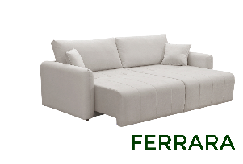 | FERRARA | 2,10m | F: 1,07 A: 1,52 | 0.93 | BIPARTIDO - 2 ASSENTOS | TC-10 | R$ 2,035.00 | US$421.33
 |  |  |  |  |  | TC-12 | R$ 1,940.00 | US$401.66
 |  |  |  |  |  | TC-13 | R$ 2,095.00 | US$433.75
 |  |  |  |  |  | TC-14 | R$ 2,165.00 | US$448.24
 |  |  |  |  |  | TC-16 | R$ 2,299.00 | US$475.98
 |  |  |  |  |  | TC-18 | R$ 2,590.00 | US$536.23
 |  | 2,30m | F: 1,07 A: 1,52 | 0.93 | BIPARTIDO - 2 ASSENTOS | TC-10 | R$ 2,210.00 | US$457.56
 |  |  |  |  |  | TC-12 | R$ 2,110.00 | US$436.85
 |  |  |  |  |  | TC-13 | R$ 2,270.00 | US$469.98
 |  |  |  |  |  | TC-14 | R$ 2,345.00 | US$485.51
 |  |  |  |  |  | TC-16 | R$ 2,490.00 | US$515.53
 |  |  |  |  |  | TC-18 | R$ 2,790.00 | US$577.64
 |  | 2,50m | F: 1,07 A: 1,52 | 0.93 | BIPARTIDO - 2 ASSENTOS | TC-10 | R$ 2,420.00 | US$501.04
 |  |  |  |  |  | TC-12 | R$ 2,320.00 | US$480.33
 |  |  |  |  |  | TC-13 | R$ 2,490.00 | US$515.53
 |  |  |  |  |  | TC-14 | R$ 2,570.00 | US$532.09
 |  |  |  |  |  | TC-16 | R$ 2,720.00 | US$563.15
 |  |  |  |  |  | TC-18 | R$ 3,040.00 | US$629.40
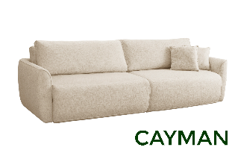 CAYMAN | CAYMAN | 1.90 | F: 1,09 A: 1,50 | 0.93 | BIPARTIDO - 2 ASSENTOS | TC-10 | R$ 1,949.00 | US$403.52
 |  |  |  |  |  | TC-12 | R$ 2,030.00 | US$420.29
 |  |  |  |  |  | TC-13 | R$ 2,170.00 | US$449.28
 |  |  |  |  |  | TC-14 / ST | R$ 2,240.00 | US$463.77
 |  |  |  |  |  | TC-16 | R$ 2,360.00 | US$488.61
 |  |  |  |  |  | TC-18 | R$ 2,640.00 | US$546.58
 |  | 2.10 | F: 1,09 A: 1,50 | 0.93 | BIPARTIDO - 2 ASSENTOS | TC-10 | R$ 2,240.00 | US$463.77
 |  |  |  |  |  | TC-12 | R$ 2,150.00 | US$445.13
 |  |  |  |  |  | TC-13 | R$ 2,300.00 | US$476.19
 |  |  |  |  |  | TC-14 / ST | R$ 2,380.00 | US$492.75
 |  |  |  |  |  | TC-16 | R$ 2,520.00 | US$521.74
 |  |  |  |  |  | TC-18 | R$ 2,798.00 | US$579.30
 |  | 2.30 | F: 1,09 A: 1,50 | 0.93 | BIPARTIDO - 2 ASSENTOS | TC-10 | R$ 2,370.00 | US$490.68
 |  |  |  |  |  | TC-12 | R$ 2,270.00 | US$469.98
 |  |  |  |  |  | TC-13 | R$ 2,430.00 | US$503.11
 |  |  |  |  |  | TC-14 / ST | R$ 2,520.00 | US$521.74
 |  |  |  |  |  | TC-16 | R$ 2,640.00 | US$546.58
 |  |  |  |  |  | TC-18 | R$ 2,950.00 | US$610.77
 |  | 2.50 | F: 1,09 A: 1,50 | 0.93 | BIPARTIDO - 2 ASSENTOS | TC-10 | R$ 2,510.00 | US$519.67
 |  |  |  |  |  | TC-12 | R$ 2,410.00 | US$498.96
 |  |  |  |  |  | TC-13 | R$ 2,580.00 | US$534.16
 |  |  |  |  |  | TC-14 / ST | R$ 2,650.00 | US$548.65
 |  |  |  |  |  | TC-16 | R$ 2,798.00 | US$579.30
 |  |  |  |  |  | TC-18 | R$ 3,120.00 | US$645.96
 |  | 2.70 | F: 1,09 A: 1,50 | 0.93 | BIPARTIDO - 2 ASSENTOS | TC-10 | R$ 2,640.00 | US$546.58
 |  |  |  |  |  | TC-12 | R$ 2,540.00 | US$525.88
 |  |  |  |  |  | TC-13 | R$ 2,720.00 | US$563.15
 |  |  |  |  |  | TC-14 / ST | R$ 2,790.00 | US$577.64
 |  |  |  |  |  | TC-16 | R$ 2,940.00 | US$608.70
 |  |  |  |  |  | TC-18 | R$ 3,270.00 | US$677.02
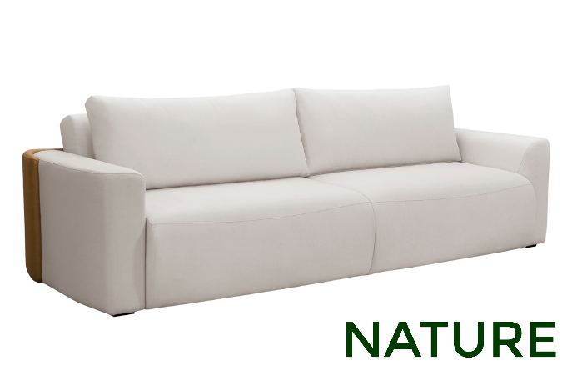 | NATURE | 2.10 | F:1,09 A:1,50 | 0.93 | BIPARTIDO - 2 ASSENTOS | TC-10 | R$ 2,235.00 | US$462.73
 |  |  |  |  |  | TC-12 | R$ 2,143.00 | US$443.69
 |  |  |  |  |  | TC-13 | R$ 2,289.00 | US$473.91
 |  |  |  |  |  | TC-14 / ST | R$ 2,372.00 | US$491.10
 |  |  |  |  |  | TC-16 | R$ 2,470.00 | US$511.39
 |  |  |  |  |  | TC-18 | R$ 2,805.00 | US$580.75
 |  | 2.30 | F:1,09 A:1,50 | 0.93 | BIPARTIDO - 2 ASSENTOS | TC-10 | R$ 2,361.00 | US$488.82
 |  |  |  |  |  | TC-12 | R$ 2,257.00 | US$467.29
 |  |  |  |  |  | TC-13 | R$ 2,430.00 | US$503.11
 |  |  |  |  |  | TC-14 / ST | R$ 2,510.00 | US$519.67
 |  |  |  |  |  | TC-16 | R$ 2,615.00 | US$541.41
 |  |  |  |  |  | TC-18 | R$ 2,970.00 | US$614.91
 |  | 2.60 | F:1,09 A:1,50 | 0.93 | BIPARTIDO - 2 ASSENTOS | TC-10 | R$ 2,544.00 | US$526.71
 |  |  |  |  |  | TC-12 | R$ 2,452.00 | US$507.66
 |  |  |  |  |  | TC-13 | R$ 2,613.00 | US$540.99
 |  |  |  |  |  | TC-14 / ST | R$ 2,705.00 | US$560.04
 |  |  |  |  |  | TC-16 | R$ 2,815.00 | US$582.82
 |  |  |  |  |  | TC-18 | R$ 3,200.00 | US$662.53
 |  | 2.90 | F:1,09 A:1,50 | 0.93 | BIPARTIDO - 2 ASSENTOS | TC-10 | R$ 2,727.00 | US$564.60
 |  |  |  |  |  | TC-12 | R$ 2,602.00 | US$538.72
 |  |  |  |  |  | TC-13 | R$ 2,797.00 | US$579.09
 |  |  |  |  |  | TC-14 / ST | R$ 2,887.00 | US$597.72
 |  |  |  |  |  | TC-16 | R$ 3,005.00 | US$622.15
 |  |  |  |  |  | TC-18 | R$ 3,415.00 | US$707.04
 | INOVARE | 2.10 | F:1,09 A:1,50 | 0.93 | BIPARTIDO - 2 ASSENTOS | TC-10 | R$ 2,340.00 | US$484.47
 |  |  |  |  |  | TC-12 | R$ 2,230.00 | US$461.70
 |  |  |  |  |  | TC-13 | R$ 2,400.00 | US$496.89
 |  |  |  |  |  | TC-14 / ST | R$ 2,480.00 | US$513.46
 |  |  |  |  |  | TC-16 | R$ 2,630.00 | US$544.51
 |  |  |  |  |  | TC-18 | R$ 2,940.00 | US$608.70
 |  | 2.40 | F:1,09 A:1,50 | 0.93 | BIPARTIDO - 2 ASSENTOS | TC-10 | R$ 2,530.00 | US$523.81
 |  |  |  |  |  | TC-12 | R$ 2,410.00 | US$498.96
 |  |  |  |  |  | TC-13 | R$ 2,598.00 | US$537.89
 |  |  |  |  |  | TC-14 / ST | R$ 2,680.00 | US$554.87
 |  |  |  |  |  | TC-16 | R$ 2,840.00 | US$587.99
 |  |  |  |  |  | TC-18 | R$ 3,180.00 | US$658.39
 |  | 2.70 | F:1,09 A:1,50 | 0.93 | BIPARTIDO - 2 ASSENTOS | TC-10 | R$ 2,700.00 | US$559.01
 |  |  |  |  |  | TC-12 | R$ 2,580.00 | US$534.16
 |  |  |  |  |  | TC-13 | R$ 2,780.00 | US$575.57
 |  |  |  |  |  | TC-14 / ST | R$ 2,880.00 | US$596.27
 |  |  |  |  |  | TC-16 | R$ 3,050.00 | US$631.47
 |  |  |  |  |  | TC-18 | R$ 3,420.00 | US$708.07
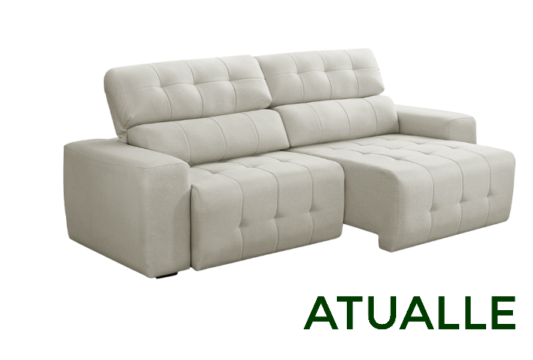 | ATUALLE | 2.10 | F:1,04 A:1,40 | 1.05 | PEÇA ÚNICA - 2 ASSENTOS | TC-10 | R$ 1,468.00 | US$303.93
 |  |  |  |  |  | TC-12 | R$ 1,387.00 | US$287.16
 |  |  |  |  |  | TC-13 | R$ 1,525.00 | US$315.73
 |  |  |  |  |  | TC-14 | R$ 1,594.00 | US$330.02
 |  |  |  |  |  | TC-16 | R$ 1,695.00 | US$350.93
 |  | 2.30 | F:1,04 A:1,40 | 1.05 | PEÇA ÚNICA - 2 ASSENTOS | TC-10 | R$ 1,571.00 | US$325.26
 |  |  |  |  |  | TC-12 | R$ 1,479.00 | US$306.21
 |  |  |  |  |  | TC-13 | R$ 1,639.00 | US$339.34
 |  |  |  |  |  | TC-14 | R$ 1,708.00 | US$353.62
 |  |  |  |  |  | TC-16 | R$ 1,815.00 | US$375.78
 |  | 2.30 | F:1,04 A:1,40 | 1.05 | BIPARTIDO - 2 ASSENTOS | TC-10 | R$ 1,662.00 | US$344.10
 |  |  |  |  |  | TC-12 | R$ 1,571.00 | US$325.26
 |  |  |  |  |  | TC-13 | R$ 1,742.00 | US$360.66
 |  |  |  |  |  | TC-14 | R$ 1,812.00 | US$375.16
 |  |  |  |  |  | TC-16 | R$ 1,925.00 | US$398.55
 |  | 2.50 | F:1,04 A:1,40 | 1.05 | PEÇA ÚNICA - 2 ASSENTOS | TC-10 | R$ 1,686.00 | US$349.07
 |  |  |  |  |  | TC-12 | R$ 1,594.00 | US$330.02
 |  |  |  |  |  | TC-13 | R$ 1,754.00 | US$363.15
 |  |  |  |  |  | TC-14 | R$ 1,833.00 | US$379.50
 |  |  |  |  |  | TC-16 | R$ 1,950.00 | US$403.73
 |  | 2.50 | F:1,04 A:1,40 | 1.05 | BIPARTIDO - 2 ASSENTOS | TC-10 | R$ 1,788.00 | US$370.19
 |  |  |  |  |  | TC-12 | R$ 1,674.00 | US$346.58
 |  |  |  |  |  | TC-13 | R$ 1,856.00 | US$384.27
 |  |  |  |  |  | TC-14 | R$ 1,948.00 | US$403.31
 |  |  |  |  |  | TC-16 | R$ 2,070.00 | US$428.57
 |  | 2.80 | F:1,04 A:1,40 | 1.05 | BIPARTIDO - 2 ASSENTOS | TC-10 | R$ 2,040.00 | US$422.36
 |  |  |  |  |  | TC-12 | R$ 1,926.00 | US$398.76
 |  |  |  |  |  | TC-13 | R$ 2,109.00 | US$436.65
 |  |  |  |  |  | TC-14 | R$ 2,224.00 | US$460.46
 |  |  |  |  |  | TC-16 | R$ 2,365.00 | US$489.65
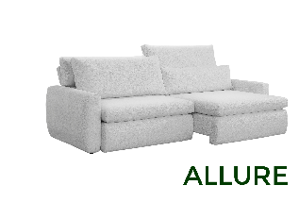 | ALLURE | 2.06 | F:1,02 A:1,40 | 0.94 | PEÇA ÚNICA - 2 ASSENTOS | TC-10 | R$ 1,540.00 | US$318.84
 |  |  |  |  |  | TC-12 | R$ 1,445.00 | US$299.17
 |  |  |  |  |  | TC-13 | R$ 1,599.00 | US$331.06
 |  |  |  |  |  | TC-14 | R$ 1,675.00 | US$346.79
 |  |  |  |  |  | TC-16 | R$ 1,825.00 | US$377.85
 |  | 2.26 | F:1,02 A:1,40 | 0.94 | PEÇA ÚNICA - 2 ASSENTOS | TC-10 | R$ 1,655.00 | US$342.65
 |  |  |  |  |  | TC-12 | R$ 1,555.00 | US$321.95
 |  |  |  |  |  | TC-13 | R$ 1,720.00 | US$356.11
 |  |  |  |  |  | TC-14 | R$ 1,799.00 | US$372.46
 |  |  |  |  |  | TC-16 | R$ 1,960.00 | US$405.80
 |  | 2.26 | F:1,02 A:1,40 | 0.94 | BIPARTIDO - 2 ASSENTOS | TC-10 | R$ 1,780.00 | US$368.53
 |  |  |  |  |  | TC-12 | R$ 1,670.00 | US$345.76
 |  |  |  |  |  | TC-13 | R$ 1,850.00 | US$383.02
 |  |  |  |  |  | TC-14 | R$ 1,930.00 | US$399.59
 |  |  |  |  |  | TC-16 | R$ 2,110.00 | US$436.85
 |  | 2.46 | F:1,02 A:1,40 | 0.94 | PEÇA ÚNICA - 2 ASSENTOS | TC-10 | R$ 1,755.00 | US$363.35
 |  |  |  |  |  | TC-12 | R$ 1,650.00 | US$341.61
 |  |  |  |  |  | TC-13 | R$ 1,825.00 | US$377.85
 |  |  |  |  |  | TC-14 | R$ 1,910.00 | US$395.45
 |  |  |  |  |  | TC-16 | R$ 2,080.00 | US$430.64
 |  | 2.46 | F:1,02 A:1,40 | 0.94 | BIPARTIDO - 2 ASSENTOS | TC-10 | R$ 1,880.00 | US$389.23
 |  |  |  |  |  | TC-12 | R$ 1,770.00 | US$366.46
 |  |  |  |  |  | TC-13 | R$ 1,950.00 | US$403.73
 |  |  |  |  |  | TC-14 | R$ 2,040.00 | US$422.36
 |  |  |  |  |  | TC-16 | R$ 2,220.00 | US$459.63
 |  | 2.76 | F:1,02 A:1,40 | 0.94 | BIPARTIDO - 2 ASSENTOS | TC-10 | R$ 2,100.00 | US$434.78
 |  |  |  |  |  | TC-12 | R$ 1,970.00 | US$407.87
 |  |  |  |  |  | TC-13 | R$ 2,180.00 | US$451.35
 |  |  |  |  |  | TC-14 | R$ 2,270.00 | US$469.98
 |  |  |  |  |  | TC-16 | R$ 2,460.00 | US$509.32
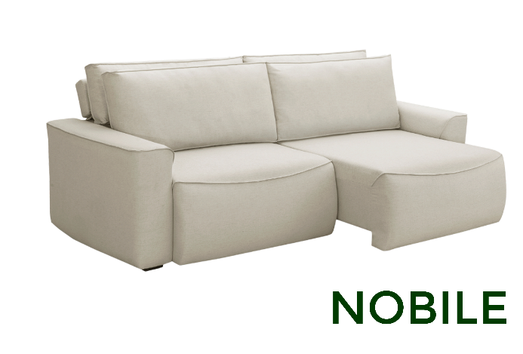 | NOBILE | 2.10 | F:1,05 A:1,40 | 0.93 | PEÇA ÚNICA - 2 ASSENTOS | TC-10 | R$ 1,479.00 | US$306.21
 |  |  |  |  |  | TC-12 | R$ 1,377.00 | US$285.09
 |  |  |  |  |  | TC-13 | R$ 1,536.00 | US$318.01
 |  |  |  |  |  | TC-14 | R$ 1,617.00 | US$334.78
 |  |  |  |  |  | TC-16 | R$ 1,720.00 | US$356.11
 |  |  |  |  |  | TC-18 | R$ 2,020.00 | US$418.22
 |  | 2.30 | F:1,05 A:1,40 | 0.93 | PEÇA ÚNICA - 2 ASSENTOS | TC-10 | R$ 1,582.00 | US$327.54
 |  |  |  |  |  | TC-12 | R$ 1,479.00 | US$306.21
 |  |  |  |  |  | TC-13 | R$ 1,651.00 | US$341.82
 |  |  |  |  |  | TC-14 | R$ 1,731.00 | US$358.39
 |  |  |  |  |  | TC-16 | R$ 1,840.00 | US$380.95
 |  |  |  |  |  | TC-18 | R$ 2,160.00 | US$447.20
 |  | 2.50 | F:1,05 A:1,40 | 0.93 | PEÇA ÚNICA - 2 ASSENTOS | TC-10 | R$ 1,686.00 | US$349.07
 |  |  |  |  |  | TC-12 | R$ 1,582.00 | US$327.54
 |  |  |  |  |  | TC-13 | R$ 1,754.00 | US$363.15
 |  |  |  |  |  | TC-14 | R$ 1,856.00 | US$384.27
 |  |  |  |  |  | TC-16 | R$ 1,975.00 | US$408.90
 |  |  |  |  |  | TC-18 | R$ 2,320.00 | US$480.33
 |  | 2.50 | F:1,05 A:1,40 | 0.93 | BIPARTIDO - 2 ASSENTOS | TC-10 | R$ 1,832.00 | US$379.30
 |  |  |  |  |  | TC-12 | R$ 1,696.00 | US$351.14
 |  |  |  |  |  | TC-13 | R$ 1,903.00 | US$394.00
 |  |  |  |  |  | TC-14 | R$ 2,006.00 | US$415.32
 |  |  |  |  |  | TC-16 | R$ 2,130.00 | US$440.99
 |  |  |  |  |  | TC-18 | R$ 2,500.00 | US$517.60
 |  | 2.80 | F:1,05 A:1,40 | 0.93 | BIPARTIDO - 2 ASSENTOS | TC-10 | R$ 2,061.00 | US$426.71
 |  |  |  |  |  | TC-12 | R$ 1,914.00 | US$396.27
 |  |  |  |  |  | TC-13 | R$ 2,131.00 | US$441.20
 |  |  |  |  |  | TC-14 | R$ 2,247.00 | US$465.22
 |  |  |  |  |  | TC-16 | R$ 2,390.00 | US$494.82
 |  |  |  |  |  | TC-18 | R$ 2,800.00 | US$579.71
 |  | 3.20 | F:1,05 A:1,40 | 0.93 | 3 MÓDULOS | TC-10 | R$ 2,602.00 | US$538.72

 |  |  |  |  | 3 MÓDULOS | TC-12 | R$ 2,423.00 | US$501.66

 |  |  |  |  | 3 MÓDULOS | TC-13 | R$ 2,705.00 | US$560.04

 |  |  |  |  | 3 MÓDULOS | TC-14 | R$ 2,853.00 | US$590.68

 |  |  |  |  | 3 MÓDULOS | TC-16 | R$ 3,035.00 | US$628.36

 |  |  |  |  | 3 MÓDULOS | TC-18 | R$ 3,570.00 | US$739.13

 |  | 3.50 | F:1,05 A:1,40 | 0.93 | 3 MÓDULOS | TC-10 | R$ 2,733.00 | US$565.84

 |  |  |  |  | 3 MÓDULOS | TC-12 | R$ 2,544.00 | US$526.71

 |  |  |  |  | 3 MÓDULOS | TC-13 | R$ 2,853.00 | US$590.68

 |  |  |  |  | 3 MÓDULOS | TC-14 | R$ 3,008.00 | US$622.77

 |  |  |  |  | 3 MÓDULOS | TC-16 | R$ 3,200.00 | US$662.53

 |  |  |  |  | 3 MÓDULOS | TC-18 | R$ 3,760.00 | US$778.47

 |  | 3.95 | F:1,05 A:1,40 | 0.93 | 3 MÓDULOS | TC-10 | R$ 3,077.00 | US$637.06

 |  |  |  |  | 3 MÓDULOS | TC-12 | R$ 2,871.00 | US$594.41

 |  |  |  |  | 3 MÓDULOS | TC-13 | R$ 3,196.00 | US$661.70

 |  |  |  |  | 3 MÓDULOS | TC-14 | R$ 3,369.00 | US$697.52

 |  |  |  |  | 3 MÓDULOS | TC-16 | R$ 3,580.00 | US$741.20

 |  |  |  |  | 3 MÓDULOS | TC-18 | R$ 4,210.00 | US$871.64

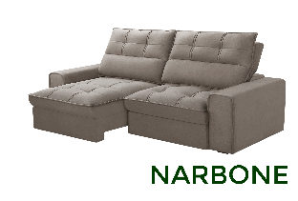 | NARBONE | 2.10 | F:1,10 A:1,40 | 1.10 | PEÇA ÚNICA - 2 ASSENTOS | TC-10 | R$ 1,479.00 | US$306.21
 |  |  |  |  |  | TC-12 | R$ 1,387.00 | US$287.16
 |  |  |  |  |  | TC-13 | R$ 1,536.00 | US$318.01
 |  |  |  |  |  | TC-14 | R$ 1,623.00 | US$336.02
 |  |  |  |  |  | TC-16 | R$ 1,690.00 | US$349.90
 |  | 2.30 | F:1,10 A:1,40 | 1.10 | PEÇA ÚNICA - 2 ASSENTOS | TC-10 | R$ 1,582.00 | US$327.54
 |  |  |  |  |  | TC-12 | R$ 1,479.00 | US$306.21
 |  |  |  |  |  | TC-13 | R$ 1,651.00 | US$341.82
 |  |  |  |  |  | TC-14 | R$ 1,742.00 | US$360.66
 |  |  |  |  |  | TC-16 | R$ 1,810.00 | US$374.74
 |  | 2.50 | F:1,10 A:1,40 | 1.10 | PEÇA ÚNICA - 2 ASSENTOS | TC-10 | R$ 1,696.00 | US$351.14
 |  |  |  |  |  | TC-12 | R$ 1,594.00 | US$330.02
 |  |  |  |  |  | TC-13 | R$ 1,766.00 | US$365.63
 |  |  |  |  |  | TC-14 | R$ 1,856.00 | US$384.27
 |  |  |  |  |  | TC-16 | R$ 1,930.00 | US$399.59
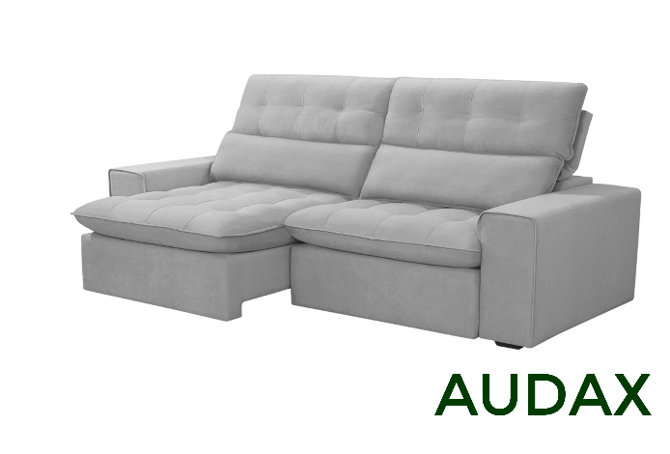 | AUDAX | 2.10 | F:1,00 A:1,37 | 1.10 | PEÇA ÚNICA - 2 ASSENTOS | TC-10 | R$ 1,450.00 | US$300.21
 |  |  |  |  |  | TC-12 | R$ 1,355.00 | US$280.54
 |  |  |  |  |  | TC-13 | R$ 1,505.00 | US$311.59
 |  |  |  |  |  | TC-14 / ST | R$ 1,580.00 | US$327.12
 |  |  |  |  |  | TC-16 | R$ 1,710.00 | US$354.04
 |  | 2.30 | F:1,00 A:1,37 | 1.10 | PEÇA ÚNICA - 2 ASSENTOS | TC-10 | R$ 1,999.00 | US$413.87
 |  |  |  |  |  | TC-12 | R$ 1,550.00 | US$320.91
 |  |  |  |  |  | TC-13 | R$ 1,615.00 | US$334.37
 |  |  |  |  |  | TC-14 / ST | R$ 1,695.00 | US$350.93
 |  |  |  |  |  | TC-16 | R$ 1,835.00 | US$379.92
 |  | 2.30 | F:1,00 A:1,37 | 1.10 | BIPARTIDO - 2 ASSENTOS | TC-10 | R$ 1,830.00 | US$378.88
 |  |  |  |  |  | TC-12 | R$ 1,730.00 | US$358.18
 |  |  |  |  |  | TC-13 | R$ 1,900.00 | US$393.37
 |  |  |  |  |  | TC-14 / ST | R$ 1,970.00 | US$407.87
 |  |  |  |  |  | TC-16 | R$ 2,120.00 | US$438.92
 |  | 2.50 | F:1,00 A:1,37 | 1.10 | PEÇA ÚNICA - 2 ASSENTOS | TC-10 | R$ 1,665.00 | US$344.72
 |  |  |  |  |  | TC-12 | R$ 1,555.00 | US$321.95
 |  |  |  |  |  | TC-13 | R$ 1,730.00 | US$358.18
 |  |  |  |  |  | TC-14 / ST | R$ 1,815.00 | US$375.78
 |  |  |  |  |  | TC-16 | R$ 1,965.00 | US$406.83
 |  | 2.50 | F:1,00 A:1,37 | 1.10 | BIPARTIDO - 2 ASSENTOS | TC-10 | R$ 1,940.00 | US$401.66
 |  |  |  |  |  | TC-12 | R$ 1,830.00 | US$378.88
 |  |  |  |  |  | TC-13 | R$ 2,040.00 | US$422.36
 |  |  |  |  |  | TC-14 / ST | R$ 2,090.00 | US$432.71
 |  |  |  |  |  | TC-16 | R$ 2,240.00 | US$463.77
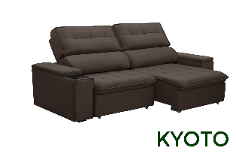 | KYOTO | 2.1 | F:0,98 A:1,37 | 1,08 | PEÇA ÚNICA - 2 ASSENTOS | TC-10 | R$ 1,479.00 | US$306.21
 |  |  |  |  |  | TC-12 | R$ 1,387.00 | US$287.16
 |  |  |  |  |  | TC-13 | R$ 1,536.00 | US$318.01
 |  |  |  |  |  | TC-14 | R$ 1,617.00 | US$334.78
 |  | 2.3 | F:0,98 A:1,37 | 1,08 | PEÇA ÚNICA - 2 ASSENTOS | TC-10 | R$ 1,582.00 | US$327.54
 |  |  |  |  |  | TC-12 | R$ 1,490.00 | US$308.49
 |  |  |  |  |  | TC-13 | R$ 1,651.00 | US$341.82
 |  |  |  |  |  | TC-14 | R$ 1,731.00 | US$358.39
 |  | 2.5 | F:0,98 A:1,37 | 1,08 | PEÇA ÚNICA - 2 ASSENTOS | TC-10 | R$ 1,708.00 | US$353.62
 |  |  |  |  |  | TC-12 | R$ 1,604.00 | US$332.09
 |  |  |  |  |  | TC-13 | R$ 1,777.00 | US$367.91
 |  |  |  |  |  | TC-14 | R$ 1,869.00 | US$386.96
 |  | 2.5 | F:0,98 A:1,37 | 1,08 | BIPARTIDO - 2 ASSENTOS | TC-10 | R$ 1,788.00 | US$370.19
 |  |  |  |  |  | TC-12 | R$ 1,674.00 | US$346.58
 |  |  |  |  |  | TC-13 | R$ 1,856.00 | US$384.27
 |  |  |  |  |  | TC-14 | R$ 1,948.00 | US$403.31
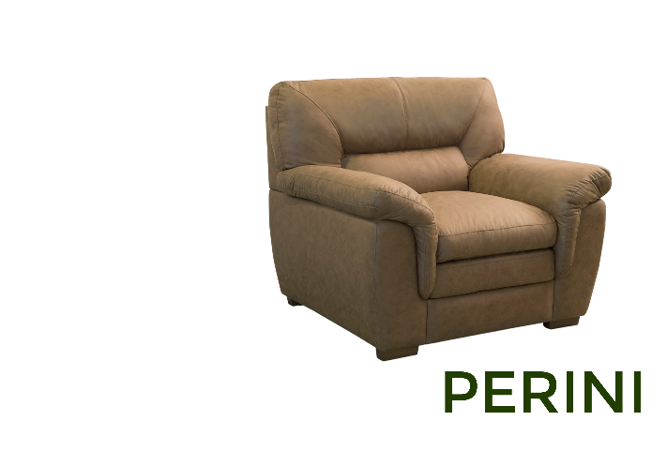 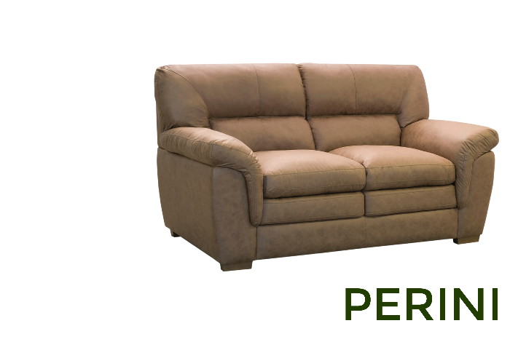 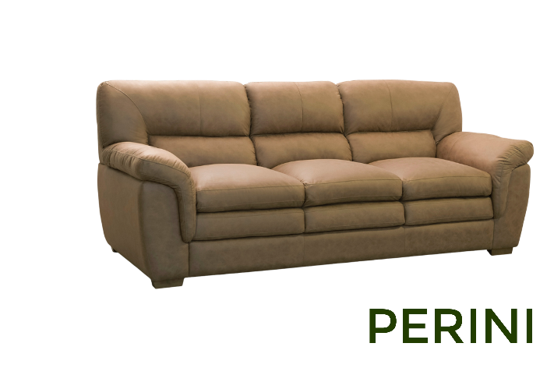 | PERINI | 1.1 | 0.95 | 0.95 | POLTRONA | TC-10 | R$ 1,135.00 | US$234.99
 |  |  |  |  |  | TC-12 | R$ 1,090.00 | US$225.67
 |  |  |  |  |  | TC-13 | R$ 1,170.00 | US$242.24
 |  |  |  |  |  | TC-14 / ST | R$ 1,204.00 | US$249.28
 |  |  |  |  |  | TC-16 | R$ 1,235.00 | US$255.69
 |  |  |  |  |  | TC-18 | R$ 1,370.00 | US$283.64
 |  | 1.7 | 0.95 | 0.95 | PEÇA ÚNICA | TC-10 | R$ 1,433.00 | US$296.69
 |  |  |  |  |  | TC-12 | R$ 1,376.00 | US$284.89
 |  |  |  |  |  | TC-13 | R$ 1,479.00 | US$306.21
 |  |  |  |  |  | TC-14 / ST | R$ 1,525.00 | US$315.73
 |  |  |  |  |  | TC-16 | R$ 1,565.00 | US$324.02
 |  |  |  |  |  | TC-18 | R$ 1,730.00 | US$358.18
 |  | 2.3 | 0.95 | 0.95 | PEÇA ÚNICA | TC-10 | R$ 1,822.00 | US$377.23
 |  |  |  |  |  | TC-12 | R$ 1,742.00 | US$360.66
 |  |  |  |  |  | TC-13 | R$ 1,869.00 | US$386.96
 |  |  |  |  |  | TC-14 / ST | R$ 1,937.00 | US$401.04
 |  |  |  |  |  | TC-16 | R$ 1,990.00 | US$412.01
 |  |  |  |  |  | TC-18 | R$ 2,200.00 | US$455.49
 | LECCE GIRATÓRIA | 0.75 | 0.72 | 0.75 | POLTRONA | TC-10 | R$ 791.00 | US$163.77
 |  |  |  |  |  | TC-12 | R$ 769.00 | US$159.21
 |  |  |  |  |  | TC-13 | R$ 815.00 | US$168.74
 |  |  |  |  |  | TC-14 / ST | R$ 838.00 | US$173.50
 |  |  |  |  |  | TC-16 | R$ 855.00 | US$177.02
 |  |  |  |  |  | TC-18 | R$ 915.00 | US$189.44
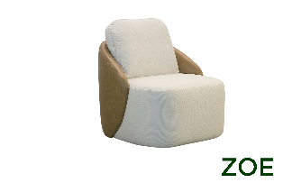 | ZOE GIRATÓRIA | 0.75 | 0.8 | 0.84 | POLTRONA | TC-10 | R$ 835.00 | US$172.88
 |  |  |  |  |  | TC-12 | R$ 805.00 | US$166.67
 |  |  |  |  |  | TC-13 | R$ 855.00 | US$177.02
 |  |  |  |  |  | TC-14 / ST | R$ 875.00 | US$181.16
 |  |  |  |  |  | TC-16 | R$ 915.00 | US$189.44
 |  |  |  |  |  | TC-18 | R$ 1,010.00 | US$209.11
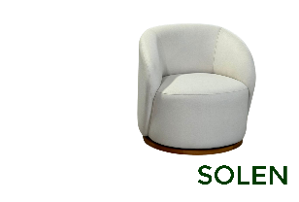 | SOLEN | 0.74 | 0.75 | 0.75 | POLTRONA | TC-10 | R$ 1,060.00 | US$219.46
 |  |  |  |  |  | TC-12 | R$ 1,040.00 | US$215.32
 |  |  |  |  |  | TC-13 | R$ 1,075.00 | US$222.57
 |  |  |  |  |  | TC-14 / ST | R$ 1,095.00 | US$226.71
 |  |  |  |  |  | TC-16 | R$ 1,130.00 | US$233.95
 |  |  |  |  |  | TC-18 | R$ 1,195.00 | US$247.41
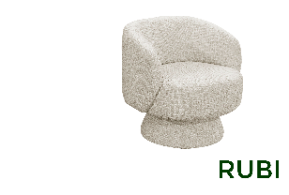 | RUBI | 0.74 | 0.75 | 0.75 | POLTRONA | TC-10 | R$ 785.00 | US$162.53
 |  |  |  |  |  | TC-12 | R$ 765.00 | US$158.39
 |  |  |  |  |  | TC-13 | R$ 799.00 | US$165.42
 |  |  |  |  |  | TC-14 / ST | R$ 815.00 | US$168.74
 |  |  |  |  |  | TC-16 | R$ 850.00 | US$175.98
 |  |  |  |  |  | TC-18 | R$ 915.00 | US$189.44
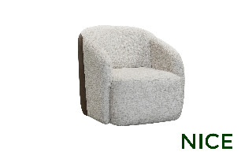 | NICE | 0.75 | 0.8 | 0.77 | POLTRONA | TC-10 | R$ 799.00 | US$165.42
 |  |  |  |  |  | TC-12 | R$ 770.00 | US$159.42
 |  |  |  |  |  | TC-13 | R$ 820.00 | US$169.77
 |  |  |  |  |  | TC-14 / ST | R$ 845.00 | US$174.95
 |  |  |  |  |  | TC-16 | R$ 899.00 | US$186.13
 |  |  |  |  |  | TC-18 | R$ 980.00 | US$202.90

